CINTAS PVC
1. Impermeabilización de Superficies
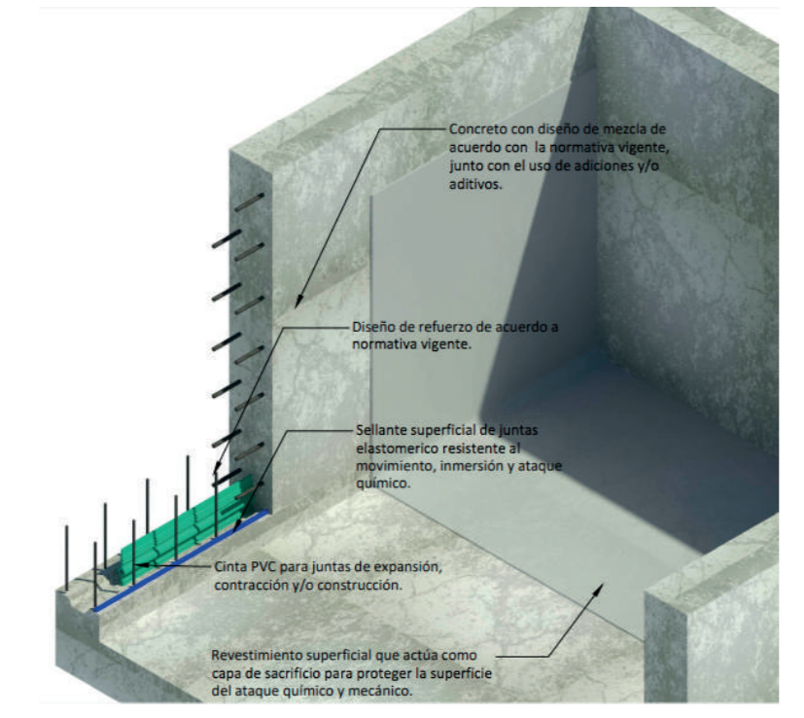
 | PRODUCTO | DESCRIPCIÓN | RENDIMIENTO
 | Seleccione de la lista despegable la cinta a requerir
 | CINTA PVC A22 | Sello elástico para juntas sometidas a presión hidrostática. Ancho de 22 cm. | 15 m

 | VALORES A CALCULAR | PRESENTACION | UNIADES REQUERIDAS
 | Digite los metros lineales a calcular
 | 400 | Rollo de 15 m | 27 rollos
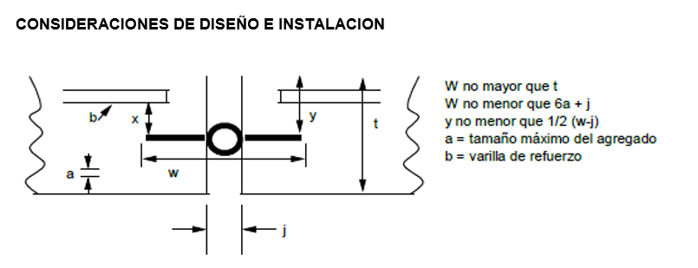

IMPORTANTE
* Los rendimientos aquí consignados son consumos teóricos y promediados, sin embargo estos pueden presentar variaciones de acuerdo a la porosidad de la superficie y/o otras condiciones de la aplicación
ASESORIA TÉCNICA
Para mayor información sobre nuestros productos o una cotización de los mismos, puede comunicarse con su asesor de confianza, o a nuestra línea de atención al cliente (1) 8698787 o escribirnos al correo atencioncliente@toxement.com.co
VERSION JUNIO 2020

